Лист4
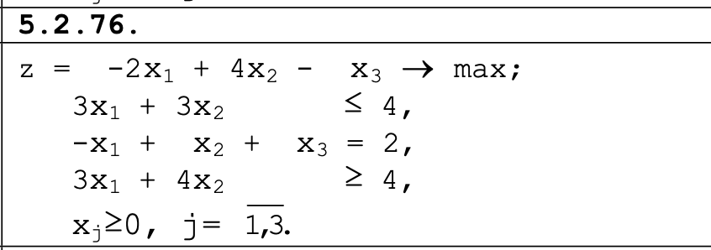

 | ПЕРЕМЕННЫЕ
ИМЯ | Х1 | Х2 | Х3
ЗНАЧЕНИЯ | 0 | 1.3333333333 | 0.22222222222
КОЭФФИЦИЕНТЫ | -2 | 4 | -3 | 4.6666666667 | ЗНАЧЕНИЕ ЦФ
 | j ОГРАНИЧЕНИЯ
ВИД |  |  |  | левая часть | знак | правая часть
ОГРАНИЧЕНИЕ 1 | 3 | 3 | 0 | 4 | <= | 4
ОГРАНИЧЕНИЕ 2 | -1 | 1 | 3 | 2 | = | 2
ОГРАНИЧЕНИЕ3 | 3 | 4 | 0 | 5.3333333333 | >= | 4

